NK15-1.33-T0
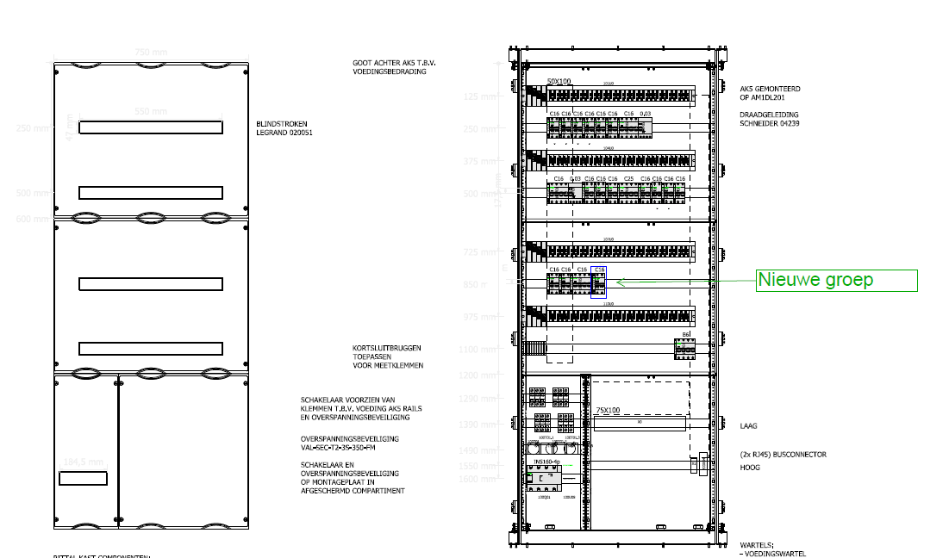
Vermogensoverzicht
Verdeler: | NK15-1.33-T0
FLN: | T214-01-1DB-001
ENS: | 1063013

Groepsnummer | Aantal fasen |  | Aangesloten op | Vermogen | Geinstalleerd vermogen |  |  |  | Type aansluiting | Gelijktijdig vermogen |  |  |  |  | Aangesloten onderdeel / equipment | Automaat | Aardlek | Aantal polen | Opmerking
 | [1 of 3] | Test | [? of 1,2,3] | [VA] | L1[VA] | L2 [VA] | L3 [VA] | Totaal [VA] |  | Gelijktijdigheid | L1[VA] | L2 [VA] | L3 [VA] | Totaal [VA]
1 | 1 | 1,2,3 | 1 | 2400 | 2400 | 0 | 0 | 2400 | Wandcontactdozen algemeen | 20% | 480 | 0 | 0 | 480 | CONTACTDOZEN T0.002/015/016/T1.001 | C16 | 30mA | 2P
2 | 1 | 1,2,3 | 2 | 2100 | 0 | 2100 | 0 | 2100 | Wandcontactdozen algemeen | 20% | 0 | 420 | 0 | 420 | CONTACTDOZEN T0..002/005/015/016/T1.001 | C16 | 30mA | 2P
3 | 1 | 1,2,3 | 3 | 1800 | 0 | 0 | 1800 | 1800 | Wandcontactdozen algemeen | 20% | 0 | 0 | 360 | 360 | CONTACTDOZEN T0.001/006/T1.001 | C16 | 30mA | 2P
4 | 1 | 1,2,3 | 1 | 2100 | 2100 | 0 | 0 | 2100 | Wandcontactdozen algemeen | 20% | 420 | 0 | 0 | 420 | CONTACTDOZEN T0.001/007/T1.001 | C16 | 30mA | 2P
5 | 1 | 1,2,3 | 2 | 500 | 0 | 500 | 0 | 500 | BMI / OMI / Data / Deuren / Interlock / Meting | 30% | 0 | 150 | 0 | 150 | RP-103-01-T0 (BMC) T0.001 | C16 | - | 2P
6 | 1 | 1,2,3 | 3 | 1200 | 0 | 0 | 1200 | 1200 | Wandcontactdozen algemeen | 20% | 0 | 0 | 240 | 240 | Wcd's container | C16 | 30mA | 2P
7 | 1 | 1,2,3 | 1 | 462 | 462 | 0 | 0 | 462 | BMI / OMI / Data / Deuren / Interlock / Meting | 30% | 139 | 0 | 0 | 139 | Overheaddoor T0.001 | C16 | 30mA | 2P
11 | 3 | 1,2,3 | 1,2,3 | 2700 | 900 | 900 | 900 | 2700 | Wandcontactdozen algemeen | 20% | 180 | 180 | 180 | 540 | Contacdoos 400V T0.001 | C16 | 30mA | 4P
12 | 1 | 1,2,3 | 1 | 250 | 250 | 0 | 0 | 250 | BMI / OMI / Data / Deuren / Interlock / Meting | 30% | 75 | 0 | 0 | 75 | Vesda corridor T0.001 | C16 | - | 2P
13 | 1 | 1,2,3 | 2 | 250 | 0 | 250 | 0 | 250 | BMI / OMI / Data / Deuren / Interlock / Meting | 30% | 0 | 75 | 0 | 75 | RP-104-01-T0 (inbraakcentrale) T0.001 | C16 | - | 2P
14 | 1 | 1,2,3 | 3 | 600 | 0 | 0 | 600 | 600 | BMI / OMI / Data / Deuren / Interlock / Meting | 30% | 0 | 0 | 180 | 180 | Deurautomaat T0.001 | C16 | - | 2P
15 | 3 | 1,2,3 | 1,2,3 | 9163 | 3054.3333333 | 3054.3333333 | 3054.3333333 | 9163 | Chillers | 90% | 2749 | 2749 | 2749 | 8247 | LCP Chiller T2.001 | C25 | - | 4P
16 | 1 | 1,2,3 | 1 | 252 | 252 | 0 | 0 | 252 | BMI / OMI / Data / Deuren / Interlock / Meting | 30% | 76 | 0 | 0 | 76 | CCTV | C16 |  | 2P
17 | 1 | 1,2,3 | 2 | 400 | 0 | 400 | 0 | 400 | Wandcontactdozen algemeen | 20% | 0 | 80 | 0 | 80 | Wcd's op dak T2.001 | C16 | 30mA | 2P
18 | 1 | 1,2,3 | 3 | 2800 | 0 | 0 | 2800 | 2800 | HVAC | 100% | 0 | 0 | 2800 | 2800 | Airco + ventilator container | C16 | 30mA | 2P
19 | 1 | 1,2,3 | 1 | 1000 | 1000 | 0 | 0 | 1000 | BMI / OMI / Data / Deuren / Interlock / Meting | 30% | 300 | 0 | 0 | 300 | RP-100-01-T1 Baspaneel T1.001 | C16 | - | 2P
21 | 1 | 1,2,3 | 2 | 2200 | 0 | 2200 | 0 | 2200 | 230V equipment | 20% | 0 | 440 | 0 | 440 | Verwarming container | C16 | - | 2P
22 | 1 | 1,2,3 | 3 | 2200 | 0 | 0 | 2200 | 2200 | 230V equipment | 20% | 0 | 0 | 440 | 440 | Verwarming container | C16 | - | 2P
23 | 1 | 1,2,3 | 1,2,3, |  | 0 | 0 | 0 | 0 | Spare | 0% | 0 | 0 | 0 | 0 | SPARE | C16 | - | 2P
24 | 1 | 1,2,3 | 1 | 2200 | 2200 | 0 | 0 | 2200 | 230V equipment | 20% | 440 | 0 | 0 | 440 | Verwarming container | C16 | - | 2P
25 | 1 | 1,2,3 | 1 | 3600 | 3600 | 0 | 0 | 3600 | BMI / OMI / Data / Deuren / Interlock / Meting | 30% | 1080 | 0 | 0 | 1080 | Patchkast 230V CE 16A | C16 | - | 2P | 10FEB21 NEW
40 | 3 | 1,2,3 | 1 | 18 | 18 | 0 | 0 | 18 | BMI / OMI / Data / Deuren / Interlock / Meting | 30% | 6 | 0 | 0 | 6 | PM8240 | B6 |  | 4P
 |  |  |  | Totaal | 16236.333333 | 9404.3333333 | 12554.333333 | 38195 |  | Totaal | 5945 | 4094 | 6949 | 16988

